F-DIREMS-017
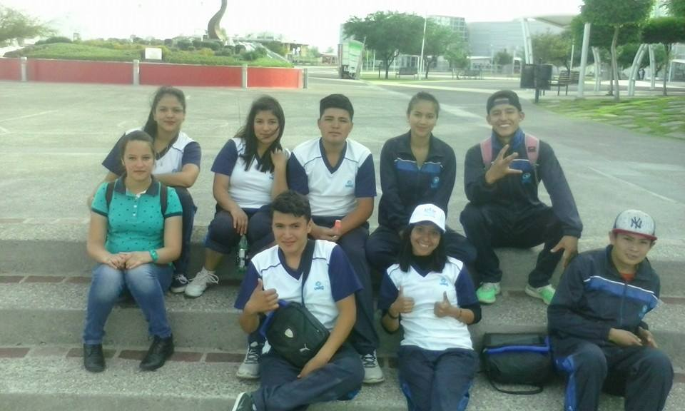
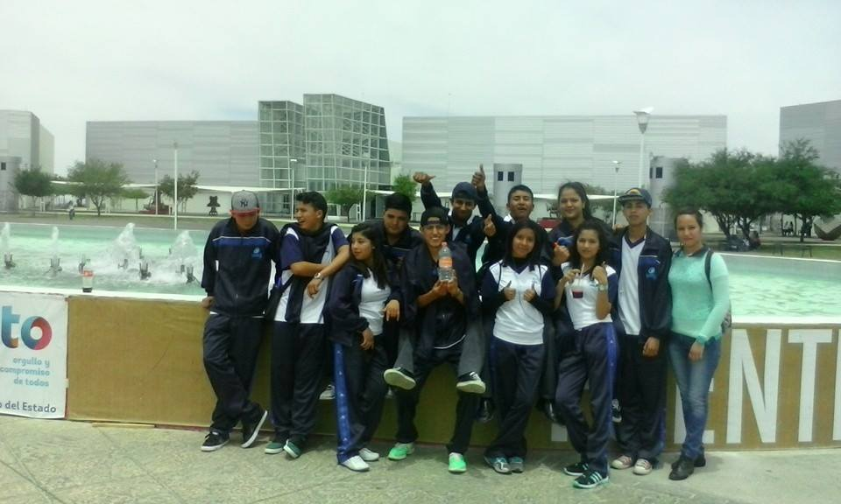
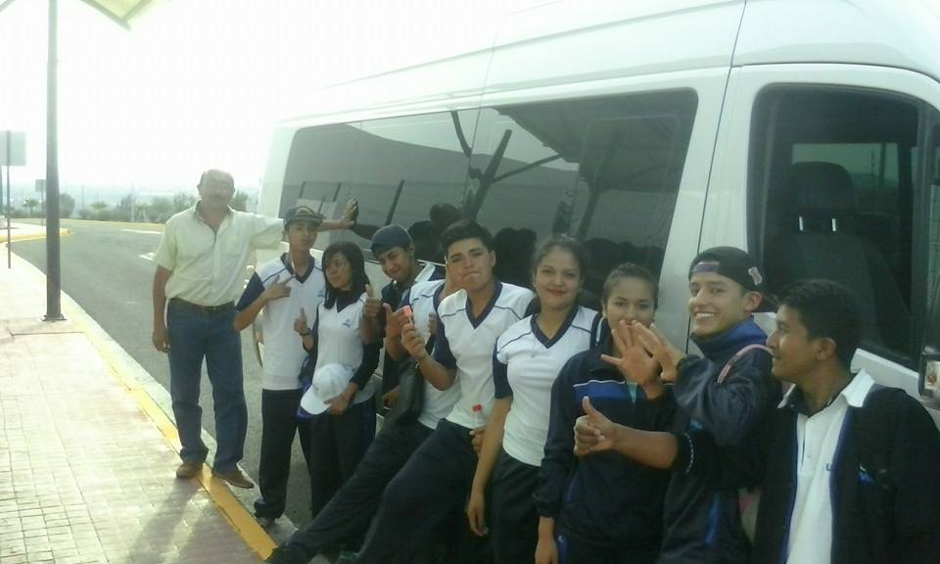
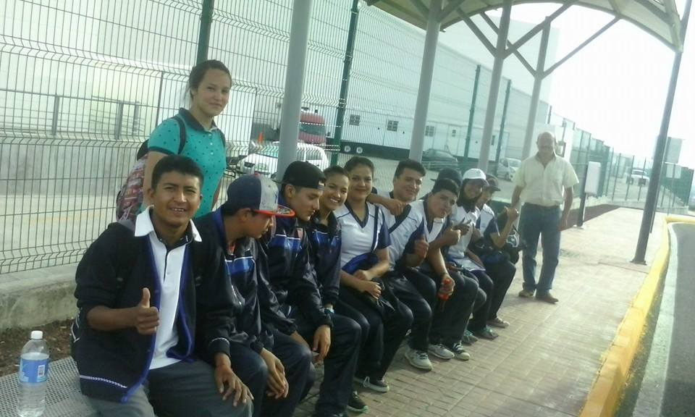
 |  | EVALUACIÓN DE VISITA ACADÉMICA |  |  |  |  |  | Codificación | F-DIREMS-017
 |  |  |  |  |  |  |  | No. Rev. | 0
 |  |  |  |  |  |  |  | Emision | 2015-10-22
Telebachillerato Comunitario: |  |  | San Gregorio, Cuerámaro.
Lugar que se visitó: |  |  | Parque Guanajuato Bicentenario
Fecha de la visita: |  | Abril 29 de 2016.
Reporte de la Visita
Se autodetermina y cuida de sí
Es sensible al arte y participa en la apreciación e interpretación de sus expresiones en distintos géneros.
Valora el arte como manifestación de la belleza y expresión de ideas, sensaciones y emociones.
Experimenta el arte como un hecho histórico compartido que permite la comunicación entre individuos y culturas en el tiempo y el espacio, a la vez que desarrolla un sentido de identidad.
Mantiene una actitud respetuosa hacia la interculturalidad y la diversidad de creencias, valores, ideas y prácticas sociales.
Dialoga y aprende de personas con distintos puntos de vista y tradiciones culturales mediante la ubicación de sus propias circunstancias en un contexto más amplio.
Experiencias:
Fue grato para los alumnos convivir en grupo fuera del telebachillerato, les resultó agradable el Parque Guanajuato Bicentenario ya que era
la primera vez que asistían. Se mostraron interesados e impresionados por la calidad del material de exposición que pudieron apreciar.
Posterior a la visita de las salas y pabellones, disfrutaron del parque lúdico divirtiendose con los distintos juegos físicos que pudieron
practicar. Al término, se mostraron satisfechos y felices por el viaje (durante el trayecto de regreso…cantaron, cantaron y cantaron)
EVALUACIÓN
Indique con una "X"
ASPECTOS A EVALUAR |  |  | EXCELENTE | BUENO | REGULAR | MALO | DEFICIENTE
PUNTUALIDAD |  |  | x
DOMINIO DE TEMA DEL GUIA
CONTENIDO DE TEMA DE LA VISITA |  |  | x
CUMPLIÓ CON OBJETIVO |  |  | x
ALIMENTOS |  |  |  | x
INSTALACIONES |  |  | x
GENERÓ PARTICIPACIÓN GRUPAL |  |  | x
QUE CALIFICACIÓN GLOBAL ASIGNA |  |  | 10.0

PARTICIPANTES
ALUMNOS | DOCENTES | PADRES DE FAMILIA |  | OTROS | TOTAL DE PARTICIPANTES
11 | 2 | 0 |  |  | 13

Adjunte Evidencia Fotográfica

